Sheet1
企業で利用するWindowsはプリインストールが約7割，Officeはボリューム・ライセンスが半数超
https://xtech.nikkei.com/it/article/Research/20090805/335152/?P=2
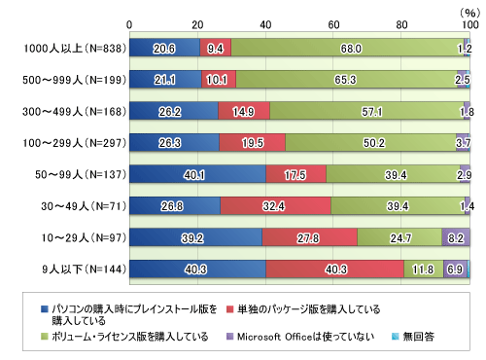
 | 図3●会社の総従業員数別に見たWindowsの購入方法
 |  | 従業員規模 | N | プレインストール版 | パッケージ版 | ボリュームライセンス版 | 使ってない | 無回答
 |  | 1000人以上 | 838 | 20.64% | 9.43% | 68.02% | 1.19%
 |  | 500から999人 | 199 | 21.11% | 10.05% | 65.33% | 2.52%
 |  | 300から499人 | 168 | 26.20% | 14.88% | 57.12% | 1.80%
 |  | 100から299人 | 297 | 26.27% | 19.53% | 50.17% | 3.71%
 |  | 50から99人 | 137 | 40.15% | 17.52% | 39.41% | 2.92%
 |  | 30から49人 | 71 | 26.77% | 32.40% | 39.42% | 1.41%
 |  | 10から29人 | 97 | 39.17% | 27.83% | 24.75% | 8.25%
 |  | 9人以下 | 144 | 40.30% | 40.28% | 11.81% | 6.91%

 | 従業員人数に換算した結果
 |  | 従業員規模 | N | プレインストール版を購入している | パッケージ版を購入している | ボリュームライセンス版を購入している | Microsoft Ofiice は使ってない | 無回答
 |  | 1000人以上 | 838 | 173.0 | 79.0 | 570.0 | 10.0 | 6 | 832.0
 |  | 500から999人 | 199 | 42.0 | 20.0 | 130.0 | 5.0 | 2 | 197.0
 |  | 300から499人 | 168 | 44.0 | 25.0 | 96.0 | 3.0 | 0 | 168.0
 |  | 100から299人 | 297 | 78.0 | 58.0 | 149.0 | 11.0 | 1 | 296.0
 |  | 50から99人 | 137 | 55.0 | 24.0 | 54.0 | 4.0 | 0 | 137.0
 |  | 30から49人 | 71 | 19.0 | 23.0 | 28.0 | 1.0 | 0 | 71.0
Microsoft Officeの購入方法
 |  | 10から29人 | 97 | 38.0 | 27.0 | 24.0 | 8.0 | 0 | 97.0
 |  | 9人以下 | 144 | 58.0 | 58.0 | 17.0 | 10.0 | 1 | 143.0

 |  |  | 1951 | 507 | 314 | 1068 | 52 | 10 | 1941
 |  |  |  | 25.99% | 16.10% | 54.74% | 2.66% | 0.51%

 |  |  |  | ボリュームライセンス版を購入している | プレインストール版を購入している | パッケージ版を購入している | Microsoft Ofiice を使ってない | 無回答
 |  |  |  | 1067.9746 | 507.0491 | 314.0301 | 51.9841 | 9.9621

